REQ. PINTADO
 | PARTE | CANTIDAD | MATERIAL | COSTO UNITARIO |  |  |  |  |  | COSTO TOTAL |  |  |  | COSTO TOTAL | TOTAL (venta)
 |  |  |  | MAT | LASER | DOBLEZ | PINTURA | COSTO PIEZA | Venta | MAT | LASER | DOBLEZ | PINTURA
1 | 12-6010-01 | 48 | 16gacr | $9.73 | $6.77 | $50.00 | $3.00 | $69.50 | $86.88 | $467.15 | $324.94 | $2,400.00 | $144.00 | $3,336.10 | $4,170.12
2 | 11-D-3402-01 | 48 | 16gacr | $31.13 | $13.24 | $50.00 | $13.00 | $107.38 | $134.22 | $1,494.47 | $635.57 | $2,400.00 | $624.00 | $5,154.05 | $6,442.56
3 | 17-D-6043-02 | 96 | 16gacr | $31.18 | $10.09 | $50.00 | $7.00 | $98.27 | $122.83 | $2,993.08 | $968.54 | $4,800.00 | $672.00 | $9,433.62 | $11,792.03
4 | 17-D-6047-01 | 48 | 16gacr | $7.22 | $4.34 | $50.00 | $3.00 | $64.56 | $80.70 | $346.61 | $208.18 | $2,400.00 | $144.00 | $3,098.79 | $3,873.49
5 | 12-6355-03 | 48 | 16gacr | $63.54 | $12.39 | $75.00 | $8.00 | $158.94 | $198.67 | $3,050.14 | $594.85 | $3,600.00 | $384.00 | $7,628.99 | $9,536.24
6 | PP21340-01 | 48 | 16gacr | $43.71 | $11.17 | $75.00 | $8.00 | $137.88 | $172.35 | $2,098.15 | $536.18 | $3,600.00 | $384.00 | $6,618.33 | $8,272.92
7 | PP22121-01 | 48 | 16gacr | $112.01 | $15.72 | $50.00 | $9.00 | $186.73 | $233.42 | $5,376.39 | $754.79 | $2,400.00 | $432.00 | $8,963.17 | $11,203.96
8 | 11-D-3408-01 | 96 | 16gacr | $1.12 | $2.14 | $50.00 | $2.00 | $55.26 | $69.08 | $107.49 | $205.75 | $4,800.00 | $192.00 | $5,305.24 | $6,631.55
9 | PP21341-12 | 48 | 16gacr | $74.33 | $17.79 | $50.00 | $17.00 | $159.12 | $198.90 | $3,567.72 | $854.10 | $2,400.00 | $816.00 | $7,637.82 | $9,547.28
10 | 12-6010-09 | 48 | 16gacr | $31.26 | $7.99 | $50.00 | $3.00 | $92.25 | $115.32 | $1,500.67 | $383.56 | $2,400.00 | $144.00 | $4,428.23 | $5,535.29
11 | PP22124-01 | 48 | 16gacr | $93.25 | $18.43 | $75.00 | $16.00 | $202.68 | $253.35 | $4,475.94 | $884.61 | $3,600.00 | $768.00 | $9,728.55 | $12,160.68
12 | 11-D-3409-02 | 144 | 12gacr | $5.35 | $17.91 | $75.00 | $5.00 | $103.26 | $129.08 | $771.09 | $2,579.05 | $10,800.00 | $720.00 | $14,870.14 | $18,587.67
 |  | 768 |  |  |  |  |  |  |  | $26,249 | $8,930 | $45,600 | $5,424 | $86,203 | $107,754 | $1,021,243 | $913,489 | BAJA MATERIA PRIMA
 |  |  |  |  |  |  |  |  |  | 30% | 10% | 53% | 6% | 100%
 |  |  |  |  |  |  |  |  |  |  | P.U. | HOJAS | Pronest | PPAP | TOTAL
 |  |  |  |  |  |  | 16gacr |  | $982 | $25,478 | $981.58 | 26 | - | 1.00 | 1.00
 |  |  |  |  |  |  | 14gacr |  | $- | $- | $1,800.00 | - | - | - | -
 |  |  |  |  |  |  | 12gacr |  | $1,626 | $771 | $1,625.64 | 0 | - | 2.00 | 2.00
 |  |  |  |  |  |  | 10gacr |  |  | $- | $3,000.00 | - |  | - | -
 |  |  |  |  |  |  | Material |  |  | $26,249 |  | 26 | - | 3 | 3

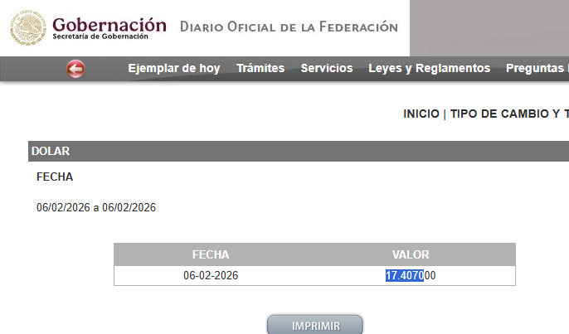

 |  |  |  |  |  |  |  |  |  |  |  | USD | TC | MXN
 |  |  |  |  |  |  |  |  |  |  |  | $56.39 | $17.41 | $981.58
 |  |  |  |  |  |  |  |  |  |  |  | $93.59 | $17.41 | $1,629.12

Analisis Coatek
COTIZADOR PINTURA POR AREA M2

1 | 2 | 3 | 4 | 5 | 6 | 7 | 8 | 9 | 10 | 11 | 12 | 10 | 13 | 14 | 15 | 16 | 17 | 18
Precio de Pintura por Kg. | Tratamiento 3 en 1 | Sello organico | Costo kg Gas LP | Rendimiento M2 por Kilo pintura | Área de la Pieza M2 | Cantidad de piezas a pintar | Total m2 | Consumo pintura Kg. Por Pieza | Costo de pintura por Pieza | Consumo total Pintura Kg | Costo total de pintura | Consumo en Lts. TOTAL FOSFAT | Costo Limpieza x m2 | Costo Horneo | Costo total x horneado 1 sola pza | Costo total horneada horno lleno | Tiempo de Horneo minutos | Costo unitario por pieza horno completo
$230.00 | $88.00 | $70.00 | 25 | 5 | 1 | 80 | 80 | 0.200 | $46.00 | 16.000 | $3,680.00 | 20.00 | $12.00 | $46.67 | $104.67 | $4,686.67 | 35.00 | $58.58
variable | variable | variable | variable | variable | variable | variable |  |  |  |  |  |  |  |  |  |  | variable
AXALTA |  |  |  |  |  |  |  |  |  |  |  |  |  |  |  |  | Margen Interno | 30%
 |  |  |  |  |  |  |  |  |  |  |  |  |  |  |  |  | P.V. Interno Cirotec | $83.69

1 | 2 | 3 | 4 | 5 | 6 | 7 | 8 | 9 | 10 | 11 | 12 | 10 | 13 | 14 | 15 | 16 | 17 | 18
Precio de Pintura por Kg. | Tratamiento 3 en 1 | Sello organico | Costo kg Gas LP | Rendimiento M2 por Kilo pintura | Área de la Pieza M2 | Cantidad de piezas a pintar | Total m2 | Consumo pintura Kg. Por Pieza | Costo de pintura por Pieza | Consumo total Pintura Kg | Costo total de pintura | Consumo en Lts. TOTAL FOSFAT | Costo Limpieza x m2 | Costo Horneo | Costo total x horneado 1 sola pza | Costo total horneada horno lleno | Tiempo de Horneo minutos | Costo unitario por pieza horno completo
$150.00 | $88.00 | $70.00 | 25 | 5 | 1 | 80 | 80 | 0.200 | $30.00 | 16.000 | $2,400.00 | 20.00 | $12.00 | $46.67 | $88.67 | $3,406.67 | 35.00 | $42.58
variable | variable | variable | variable | variable | variable | variable |  |  |  |  |  |  |  |  |  |  | variable
VITRACOAT |  |  |  |  |  |  |  |  |  |  |  |  |  |  |  |  | Margen Interno | 30%
 |  |  |  |  |  |  |  |  |  |  |  |  |  |  |  |  | P.V. Interno Cirotec | $60.83
1.- Costo del kilogramo de pintura.
2.- Costo del kilogramo de Fosfato.
3.- Costo del kilogramo de Sello Organico.
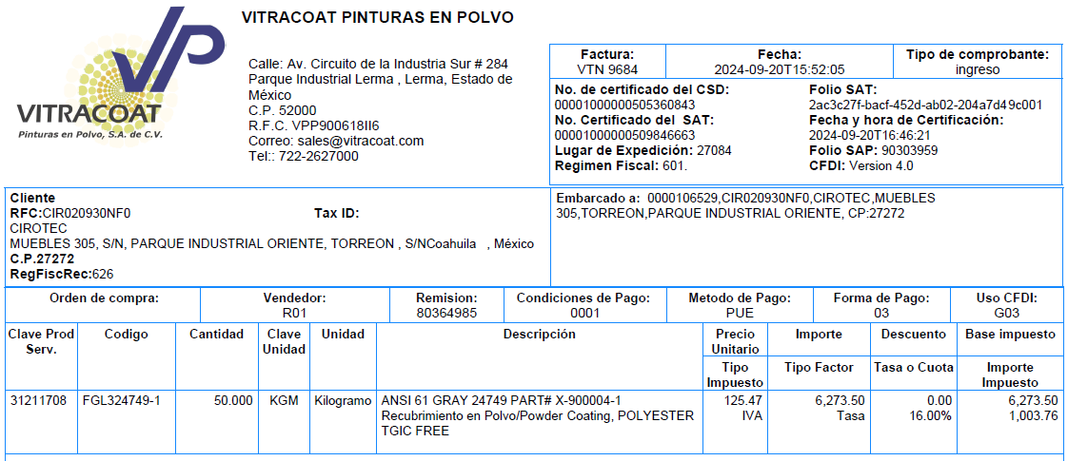
4.- Costo del kilogramo de gas Lp.

5.- Rendimiento en M2 po Kg de pintura.
6.- Area en M2 por pieza a pintar.
7.- Numero de piezas a pintar.
8.- Total de M2 a pintar.
9.- Consumo Pintura en Kg. Por pieza.
10.- Costo de pintura por pieza.
11.- Consumo total de pintura en Kg en el total de las piezas.
12.- Costo por el total de pintura utilizada
13.- Consumo en Lts. de quimicos por M2
14.- Costo por ciclo de horneado
15.- Costo total por 1 pieza, no importa tamaño
16.- Costo total asumiendo que la cantidad de piezas a pintas (7) quepan en una sola horneada
17.- Duracion del ciclo completo de horneado

